FICHA DE MEDIDA
FICHA DE MEDIDAS
REFERENCIA | 2309 | DESCRIPCION | CAMISA | FECHA DE CREACION: | 2023-09-25
GRUPO | CANELA | LINEA | DAMA | FECHA DE MODIFICACION | 2023-09-25
TALLA | XS- S-M | COLECCIÓN | 2023-04-01 | PO | 1
MEDIDAS FINALES |  | XS | S | M | TOLERANCIA
A | BANDA | 17CM | 21CM | 25CM | 0.5
B | ANCHO DE BANDA | 3CM | 4CM | 8CM | 0.5
C | CUELLO | 16CM | 19CM | 23CM | 0.5
D | ANCHO DE CUELLO | 5CM | 6CM | 10CM | 0.5
E | L.MANGA | 59CM | 60CM | 62CM | 0.5
F | HOMBRO | 12CM | 12CM | 12CM | 0.5
G | LARGO TOTAL | 39CM | 42CM | 46CM | 0.5
H | RUEDO | 3CM | 3CM | 3CM | 0.5
I | SEPARACION DE BOTONES | 9CM | 9CM | 9CM | 0.5
J | CINTURA | 40CM | 42CM | 46CM | 0.5
K | PERILLA | 11,5CM | 11CM | 12CM | 0.5
L | L.DE BOLSILLO | 12CM | 15CM | 15CM | 0.5
M | ANCH DE BOLSILLO | 12CM | 12CM | 12CM | O.5
N | PUÑO | 11CM | 12CM | 16CM | 0.5
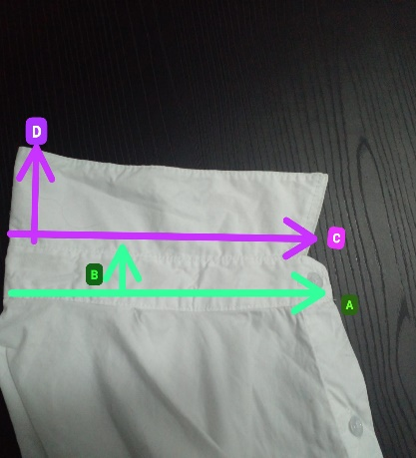
INDICACIONES PARA TOMAR MEDIDAS DEL PRODUCTO FINAL
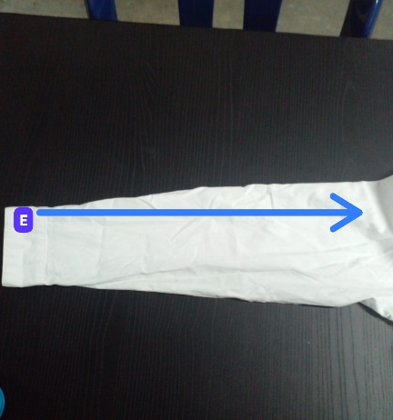 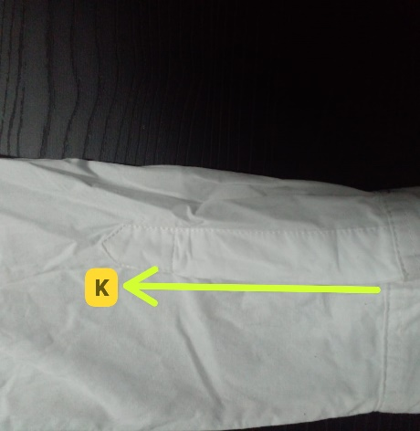 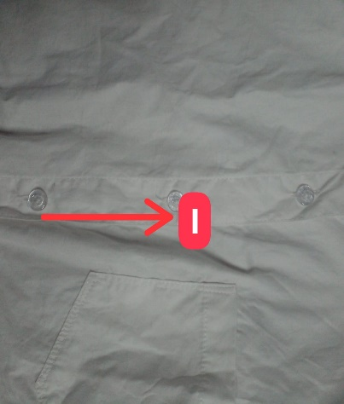 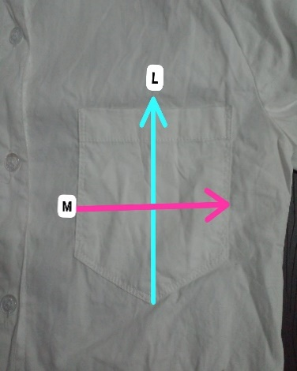 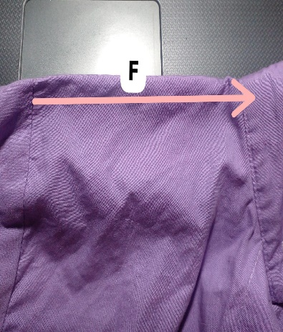 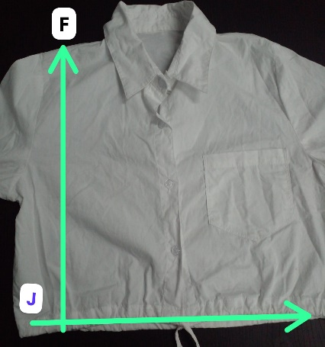 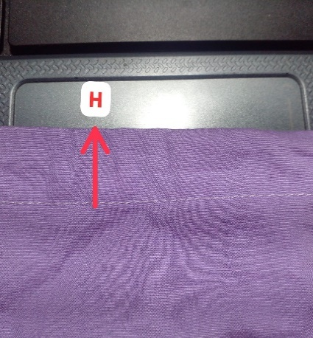 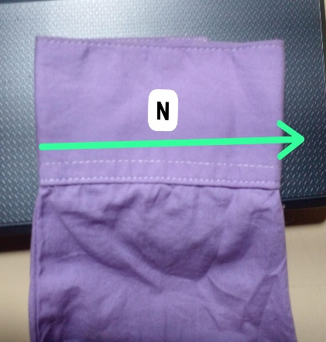

OBSERVACIONES

FICHA CORTE
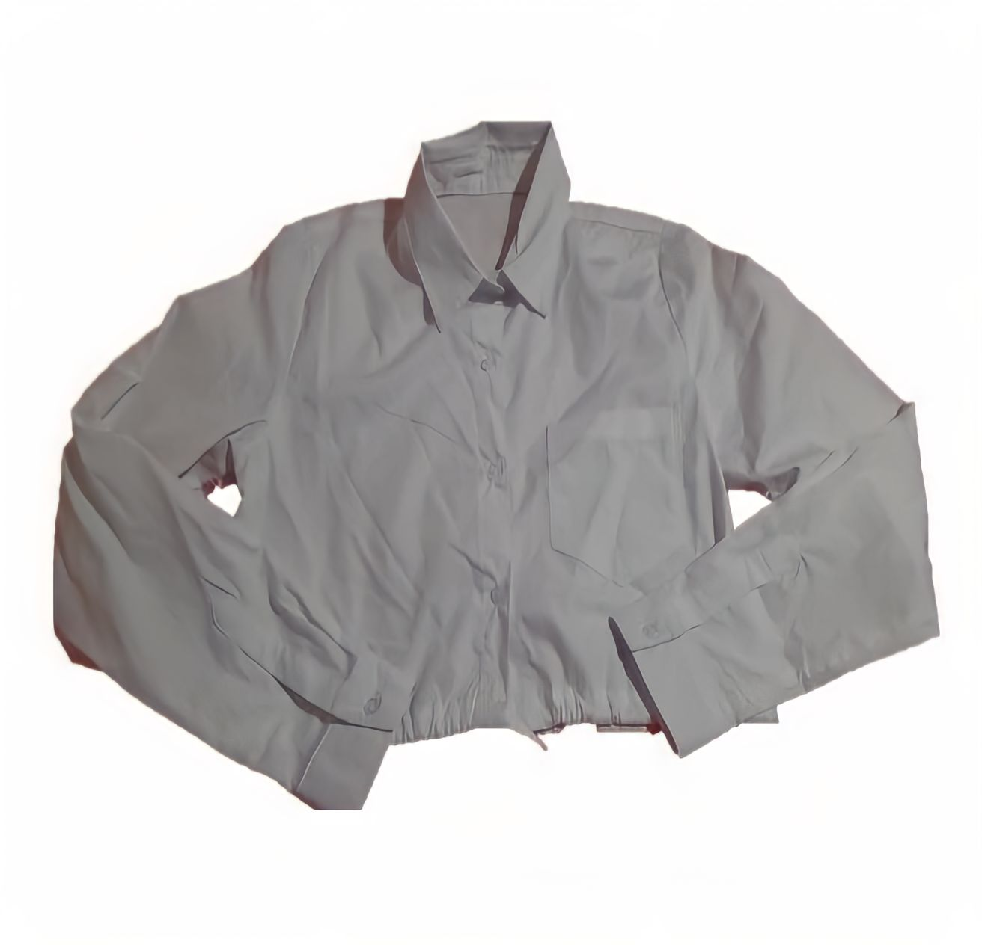
LISTA DE PIEZAS PARA CORTE
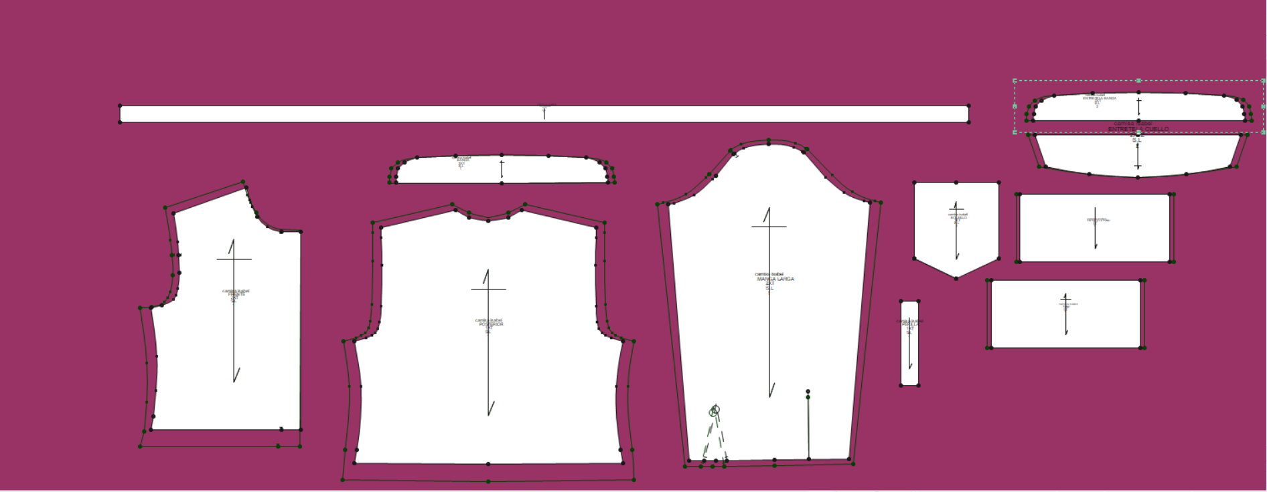

LISTADO DE PIEZAS | #DE PIEZAS | MATERIAL | DIRECCION | TELA | DESCRIPCIÓN
DELANTERO | 2 | 1 |  |  | POPELINA BLANCA-NEGRA-LILA
POSTERIOR | 1 | 1
BOLSILLO | 1 | 1
PUÑO | 2 | 1
CUELLO | 2 | 1
BANDA | 2 | 1
SESGO CORDON | 1 | 1
SESGO PERILLA | 2 | 1

Ficha Construcción
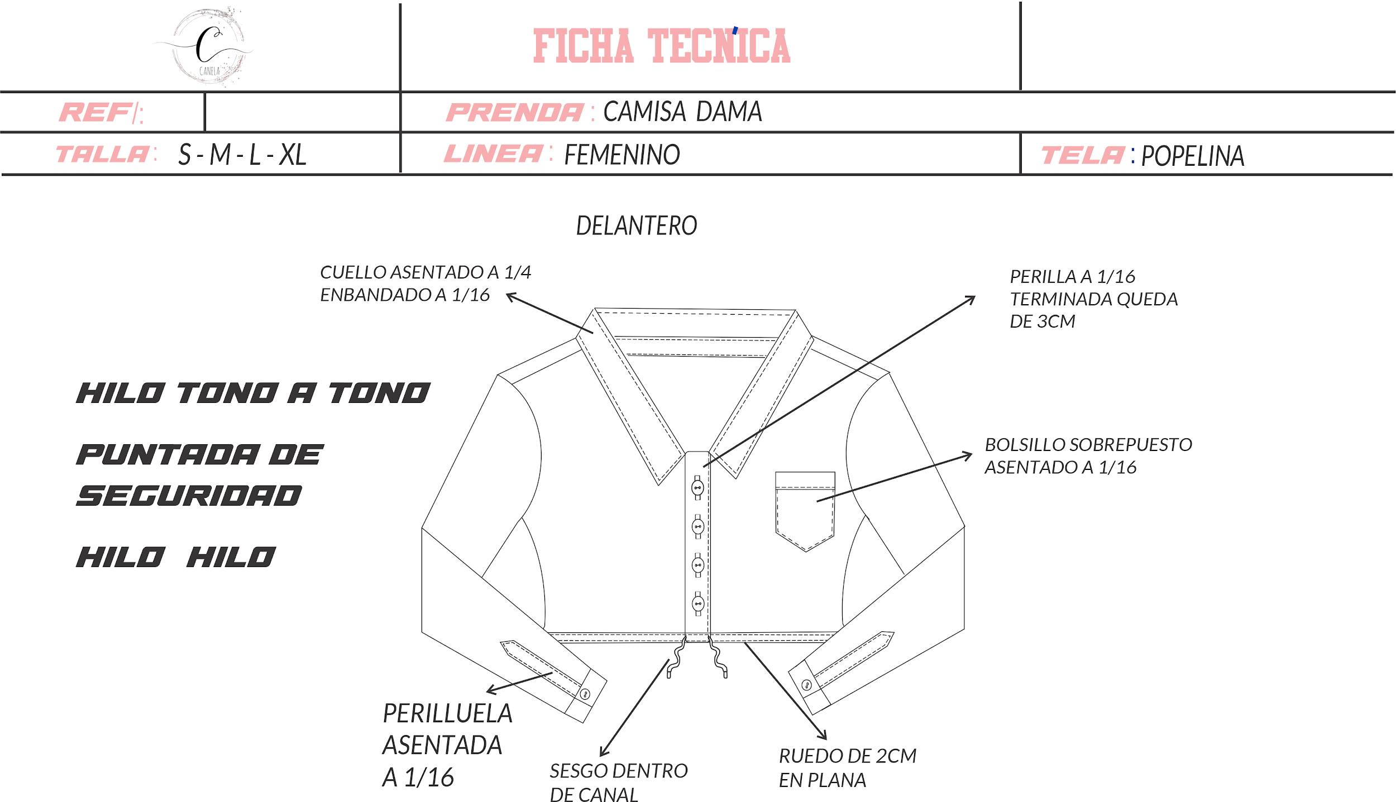

Boceto
